项目收支表
项目收支明细表
合同总金额
已收总金额
待收总金额
支出总金额
利润总金额

序号 | 日期 | 项目 | 摘要 | 收/支 | 金额 | 账户 | 经手人 | 已完工项目
1 | 2021-01-01 | A_01合同 |  | 收入 | 67,788.00 | 工行账户 | 张三 | 项 目 数 ► | 1
2 | 2021-01-02 | A_02合同 |  | 支出 | 9,000.00 | 支付宝 | 李四 | 合同金额 ► | 70,000.00
3 | 2021-01-03 | A_03合同 |  | 收入 | 70,000.00 | 微信 | 王五 | 已收金额 ► | 70,000.00
4 | 2021-01-04 | A_03合同 |  | 支出 | 45,000.00 | 支付宝 | 张三 | 待收金额 ► | 0.00
5 | 2021-01-05 | A_02合同 |  | 收入 | 60,000.00 | 工行账户 | 李四 | 支出金额 ► | 45,000.00
- |  |  |  |  |  |  |  | 利润金额 ► | 25,000.00
- |  |  |  |  |  |  |  | 进行中项目
- |  |  |  |  |  |  |  | 项 目 数 ► | 1
- |  |  |  |  |  |  |  | 合同金额 ► | 120,000.00
- |  |  |  |  |  |  |  | 已收金额 ► | 60,000.00
- |  |  |  |  |  |  |  | 待收金额 ► | 60,000.00
- |  |  |  |  |  |  |  | 支出金额 ► | 9,000.00
- |  |  |  |  |  |  |  | 利润金额 ► | 51,000.00
- |  |  |  |  |  |  |  | 未开始项目
- |  |  |  |  |  |  |  | 项 目 数 ► | 4
- |  |  |  |  |  |  |  | 合同金额 ► | 450,000.00
- |  |  |  |  |  |  |  | 已收金额 ► | 67,788.00
- |  |  |  |  |  |  |  | 待收金额 ► | 382,212.00
- |  |  |  |  |  |  |  | 支出金额 ► | 0.00
- |  |  |  |  |  |  |  | 利润金额 ► | 67,788.00
-
-
-
-
-
-
-
-
-
-
-
-
-
-
-
-
-
-
-
-
-
-
-
-
-
-
-
-
-
-
-
-
-
-
-
-
-
-
-
-
-
-
-
-
-
-
-
-
-
-
-
-
-
-
-
-
-
-
-
-
-
-
-
-
-
-
-
-
-
-
-
-
-
-
-
-
-
-
-
-
-
-
-
-
-
-
-
-
-
-
-
-
-
-
-
-
-
-
-
-
-
-
-
-
-
-
-
-
-
-
-
-
-
-
-
-
-
-
-
-
-
-
-
-
-
-
-
-
-
-
-
-
-
-
-
-
-
-
-
-
-
-
-
-
-
-
-
-
-
-
-
-
-
-
-
-
-
-
-
-
-
-
-
-
-
-
-
-
-
-
-
-
-
-
-
-
-
-
-
-
-
-
-
-
-
-
-
-
-
-
-
-
-
-
-
-
-
-
-
-
-
-
-
-
-
-
-
-
-
-
-
-
-
-
-
-
-
-
-
-
-
-
-
-
-
-
-
-
-
-
-
-
-
-
-
-
-
-
-
-
-
-
-
-
-
-
-
-
-
-
-
-
-
-
-
-
-
-
-
-
-
-
-
-
-
-
-
-
-
-
-
-
-
-
-
-
-
-
-
-
-
-
-
-
-
-
-
-
-
-
-
-
-
-
-
-
-
-
-
-
-
-
-
-
-
-
-
-
-
-
-
-
-
-
-
-
-
-
-
-
-
-
-
-
-
-
-
-
-
-
-
-
-
-
-
-
-
-
-
-
-
-
-
-
-
-
-
-
-
-
-
-
-
-
-
-
-
-
-
-
-
-
-
-
-
-
-
-
-
-
-
-
-
-
-
-
-
-
-
-
-
-
-
-
-
-
-
-
-
-
-
-
-
-
-
-
-
-
-
-
-
-
-
-
-
-
-
-
-
-
-
-
-
-
-
-
-
-
-
-
-
-
-
-
-
-
-
-
-
-
-
-
-
-
-
-
-
-
-
-
-
-
-
-
-
-
-
-
-
-
-
-
-
-
-
-
-
-
-
-
-
-
-
-
-
-
-
-
-
-
-
-
-
-
-
-
-
-
-
-
-
-
-
-
-
-
-
-
-
-
-
-
-
-
-
-
-
-
-
-
-
-
-
-
-
-
-
-
-
-
-
-
-
-
-
-
-
-
-
-
-
-
-
-
-
-
-
-
-
-
-
-
-
-
-
-
-
-
-
-
-
-
-
-
-
-
-
-
-
-
-
-
-
-
-
-
-
-
-
-
-
-
-
-
-
-
-
-
-
-
-
-
-
-
-
-
-
-
-
-
-
-
-
-
-
-
-
-
-
-
-
-
-
-
-
-
-
-
-
-
-
-
-
-
-
-
-
-
-
-
-
-
-
-
-
-
-
-
-
-
-
-
-
-
-
-
-
-
-
-
-
-
-
-
-
-
-
-
-
-
-
-
-
-
-
-
-
-
-
-
-
-
-
-
-
-
-
-
-
-
-
-
-
-
-
-
-
-
-
-
-
-
-
-
-
-
-
-
-
-
-
-
-
-
-
-
-
-
-
-
-
-
-
-
-
-
-
-
-
-
-
-
-
-
-
-
-

使用说明
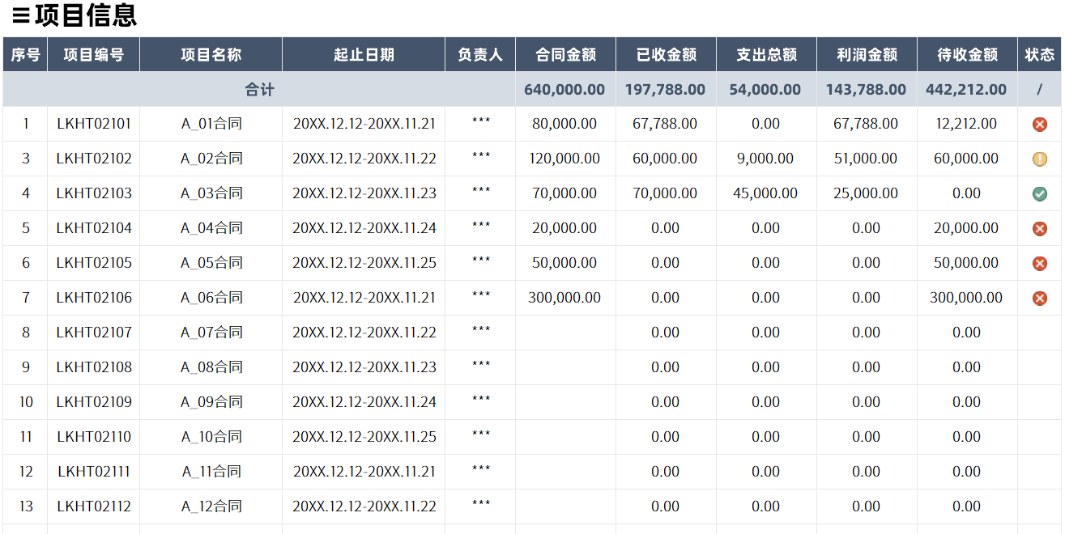
稻壳儿表格模板使用说明
（本页为说明页，用户使用模板时可删除本页内容）
表格模板使用说明
（本页为说明页，用户使用模板时可删除本页内容）

01
基础操作指南
01
基础操作指南
中文｜字体名称
阿里巴巴普惠体
02
字体说明
中文｜字体名称
江城正义体 300W
02
字体说明

· 如何撤销工作表保护？
1、选中对应工作表。
2、点击：「审阅---撤销工作表」保护。
· 如何撤销工作表保护？
1、选中对应工作表。
2、点击：「审阅---撤销工作表」保护。

中文｜字体名称
阿里巴巴普惠体2.0 105 Heavy

· 如何增加行数？
1、选中最后一行，鼠标放在选中区域右下角。
2、当鼠标箭头变成黑色十字形时，点击鼠标左键下拉即可。
· 如何增加行数？
1、选中最后一行，鼠标放在选中区域右下角。
2、当鼠标箭头变成黑色十字形时，点击鼠标左键下拉即可。
中文｜字体名称



【说明】
模板中使用的字体仅限于个人学习、研究或欣赏目的使用，如需商用请您自行向版权方购买、获取商用版权。
【说明】
模板中使用的字体仅限于个人学习、研究或欣赏目的使用，如需商用请您自行向版权方购买、获取商用版权。

03
素材说明
图片：无
素材：无
03
素材说明
图片：
素材：无

·第一步项目信息定义说明
1、在项目信息表中定义项目基本信息：项目编号、项目名称、起止日期、项目负责人、合同金额
2、项目状态下拉选择

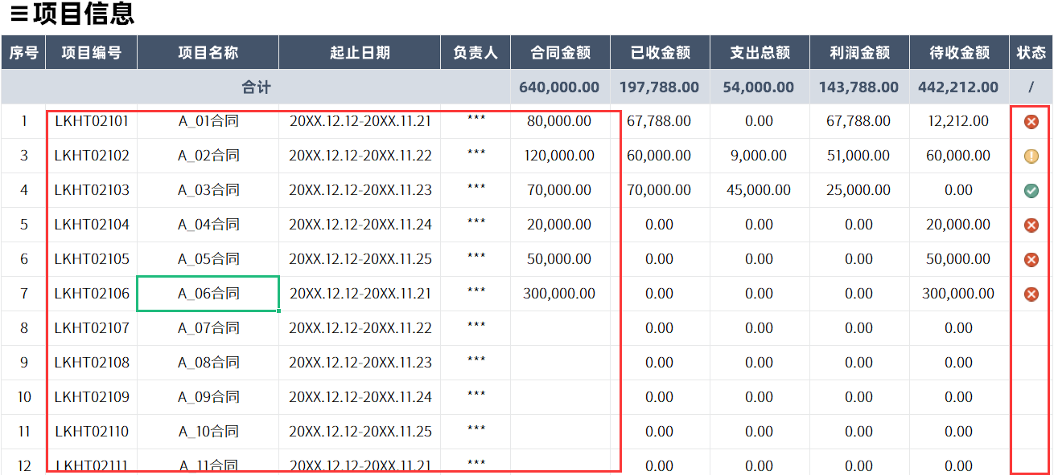
模板中使用的图片来源于【稻壳图标】，该图片具有CC0共享协议，您可在遵循CC0共享协议的情况下使用。

·项目收支表说明
1、序号自动
2、项目名称下拉选择
3、收/支下拉选择，收支颜色及边框颜色自动
4、金额格式自动
5、右侧已完成项目、进行中项目、未开始项目信息自动计算
6、上方统计信息自动计算

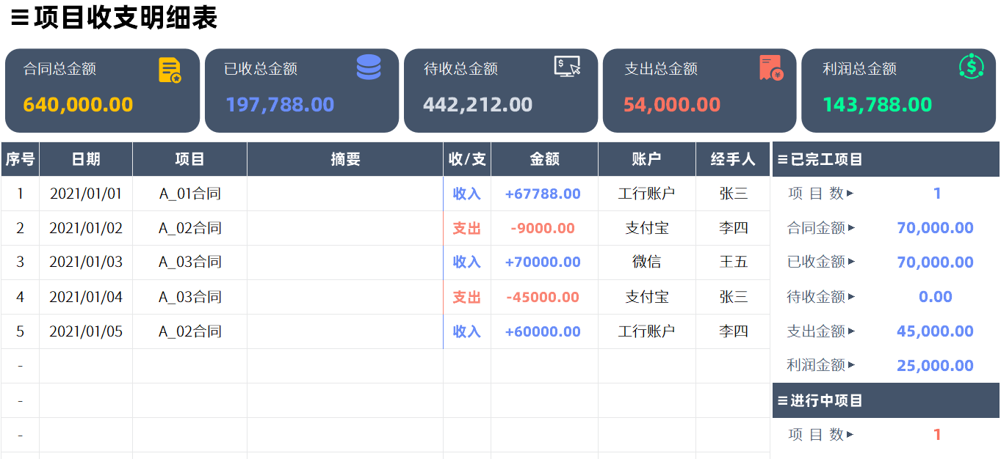

·项目信息表说明
1、序号自动
2、已收金额、支出金额、利润金额、待收金额自动计算

